PushType Controllino Mega
Controllino Pinout

PINOUT TEST RIG

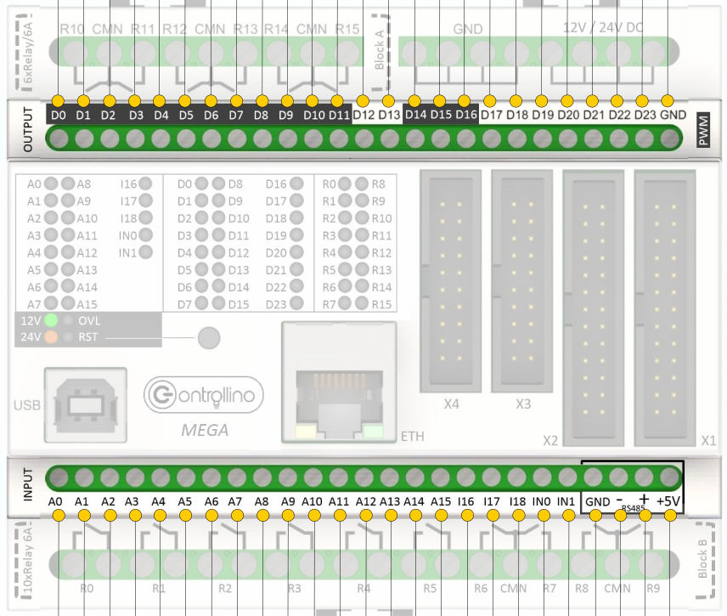
Variable | Farbe | WAGO clamp / polarity |  | Controllino Pin
CONTROLLINO DIGITAL OUTPUTS
mot_feed_oben |  | 1 | - | D0
mot_feed_unten |  | 2 | - | D1
zyl_revolverschieber |  | 3 | - | D2
zyl_messer |  | 4 | - | D3
(VENTIL PLOMBIERT) |  | 5 | - | D4
(VENTIL PLOMBIERT) |  | 6 | - | D5
zyl_gummihalter |  | 7 | - | D6
zyl_falltuerschieber |  | 8 | - | D7
zyl_magnetarm |  | 11 | - | D8
(VENTIL PLOMBIERT) |  | 12 | - | D9
(VENTIL PLOMBIERT) |  | 13 | - | D10
red_light |  | 14 | - | D11
green_light |  | 15 | - | D12
(STECKPLATZ FREI) |  | 16 |  | D13
mot_klauen
mot_spannen
CONTROLLINO INPUTS
 |  | 22 |  | A6
 |  | 23 |  | A5
endschalter_pressmechanik | blue | 24 | + | A4
sensor_plombe |  | 25 | braun+/blau- | A3
mode_button |  | 26 | + | A2
start_button |  | 27 | + | A1
stop_button |  | 28 | + | A0
CONTROLLINO RELAYS
tool_spanntaste | yellow | n.a. | - | R5
tool_wippenschalter | green |  |  | R8
 | GND |  | - | CMN | connect GND of all devices
 | green |  |  | R9

